Sheet1
 | 原型图 | 界面需求 | 动画及特效 | 参考
主界面 | 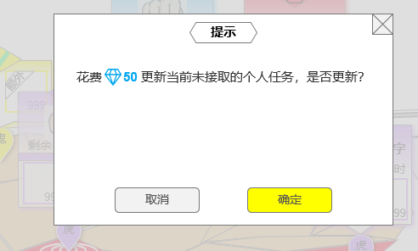  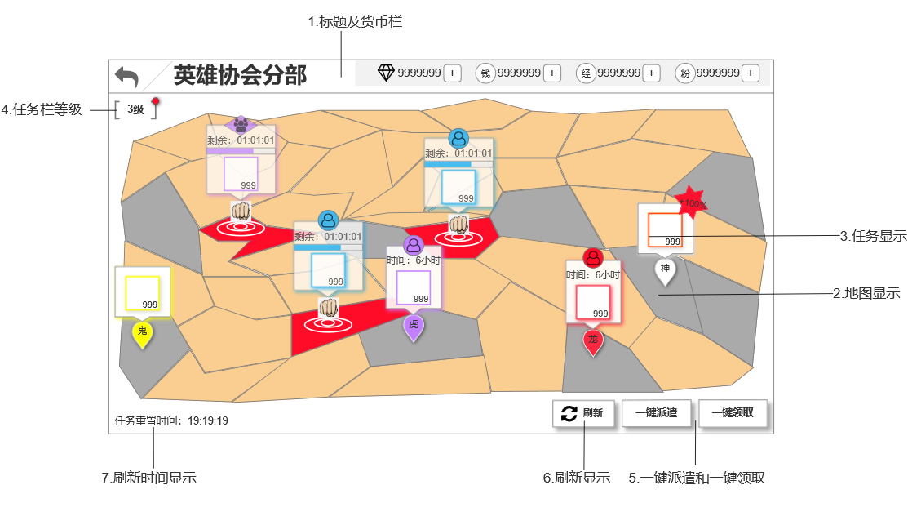 | 主界面为一级界面，界面中为一张地图 1.标题及货币栏：返回按钮+功能名称+货币栏 2.地图：界面中地图分为不同区域，代表不同城市，每个城市有3种表现 无事件：地图正常底色 有事件未接取：地图区域为红色 有事件正在进行：地图区域为红色 地图制作时需要满足几个条件： 1）图中标红/灰的位置共13个，代表同时出现任务时不会被遮挡的区域，制作地图时也需要至少留出>=12个 2）在满足条件1的基础上，地图形状大小均可以改变 3.任务：任务显示分为两部分，地图标记+任务框 地图标记：地图标记在有事件的地图区域中心，水滴状，颜色为对应任务品质色，由低到高分为 龟-狼-虎-鬼-龙-神 六个档位，对应品质色 绿-蓝-紫-金-红-白 进行中的任务，地图标记变为动画显示 任务框：每个任务栏的底色统一，任务框上方中心显示任务类别（个人/团体）。任务框有“未接取”“进行中”“已完成”3种表现方式（任务框右上角还需要单独预留一个双倍角标） 1）未接取：未接取的任务框中显示“任务时间+任务奖励”，点击弹出对应任务界面 2）进行中：进行中的任务框中显示“剩余时间显示+进度条+任务奖励”，不可点击 a.动画不分品质，所有品质统一用一个（暂无参考） b.剩余时间显示格式：“剩余：时:分:秒” c.进度条：进度条初始空白，随时间增长，增长部分确定一个固定颜色 3）已完成：已完成的任务框中显示玩家可领取的奖励，上方标志消失，点击领取对应奖励，弹恭喜获得界面（见下方） 4.任务栏等级：可以点击，但不做成明显的按钮形式，显示当前任务栏等级，点击弹出任务栏等级界面 5.一键派遣按钮：按钮形式，有开启条件，未开启时不显示，位置空出来 6.刷新显示：按钮形式，常显，点击弹二次确认框（见下方） 7.刷新时间显示 恭喜获得界面: 1.弹出在主界面上下居中，半透明 2.界面中心居中显示奖励的道具图标（图标+品质框+数量）+道具名称 3.最下方显示提示文字“点击任意位置关闭” 刷新确认框： 1.弹出在界面中心，弹出时界面外其他位置遮灰不可点击 2.文字显示中的钻石数量显示“钻石图标+数量”，数量显示特殊字色 | 2.地图： 有事件未接取：地图区域为红色，有呼吸光效 有事件正在进行：地图区域为红色，有水波状特效循环播放 3.任务： 任务框： 1）未接取：无 2）进行中：进行中的任务框中显示“剩余时间显示+进度条+任务奖励”，不可点击，地图标记变为动画显示 a.动画不分品质，所有品质统一用一个（参考暂无） 3）已完成：无 刷新效果： 任务刷出：界面从上至下落下光束到地图上，落点处出现水滴状标记，之后刷出任务栏（见参考） 任务刷新：任务刷新时，原有的任务闪光后消失，之后开始任务刷出表现 任务状态转换：当任务状态转换时，任务栏上有闪光效果，闪光后任务栏状态改变 界面上“恭喜获得”处有常驻光效 | 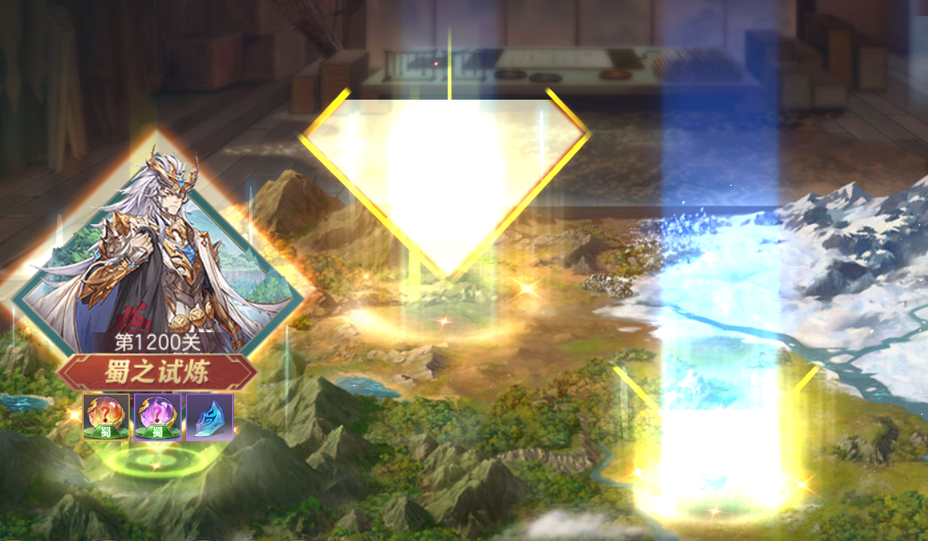

一键派遣 | 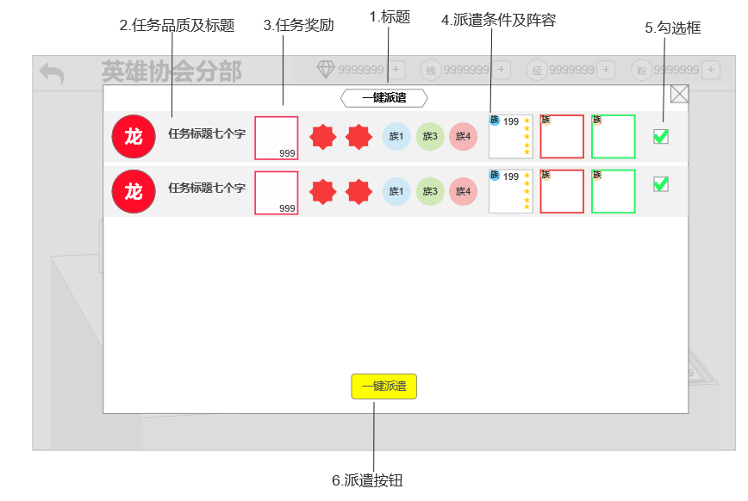 | 界面为二级界面，打开时界面以外区域置灰不可点击 界面中每行显示一个任务，显示信息包括：品质+任务名称+任务奖励+任务条件+一键派遣的阵容+勾选框 品质：对应品质色底图+品质代表文字 任务奖励：显示奖励的道具图标（图标+品质框+数量+角标） 任务条件 上阵卡牌：显示上阵的卡牌（图标+品质框+种族+星级+等级） 勾选框：有勾选和非勾选两种状态
任务栏等级界面 | 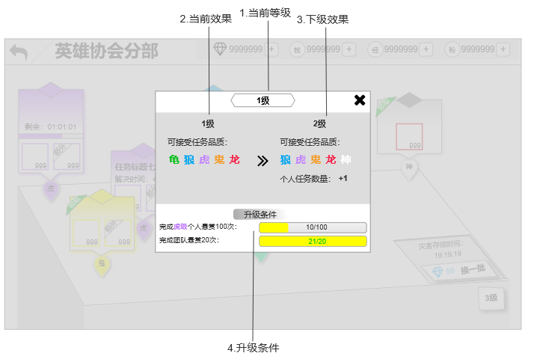 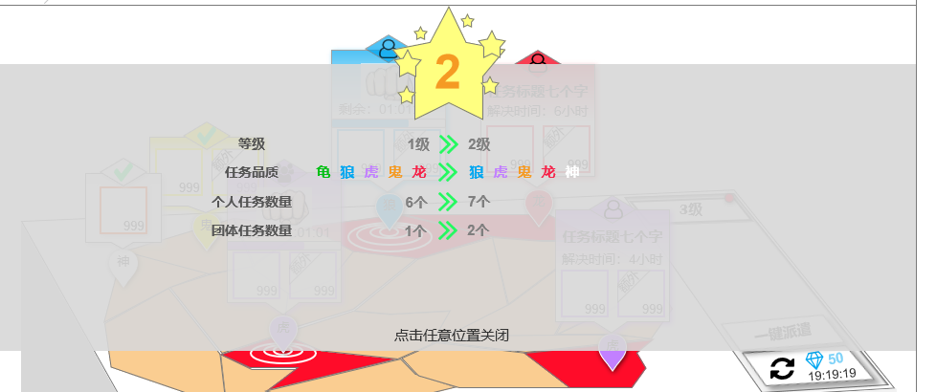 | 界面相对主界面居中，弹出时界面外遮灰不可点击 界面中心显示当前等级和下一等级的等级效果 当前效果： 可接受任务品质：按任务品质显示对应品质色 每日任务数量：没有变化则不显示 下级效果显示方式同当前效果 升级条件：格式“条件+进度条” 条件：括号内品质显示品质色 完成【xx品质】个人悬赏任务xx次 完成团队悬赏xx次 进度条：长度固定，进度条上显示当前进度，进度满时字色绿色 任务栏升级界面: 1.弹出在界面上下居中，半透明 2.界面中心居中显示升级前后的变化效果 3.最下方显示提示文字“点击任意位置关闭” | 任务栏升级表现： 界面弹出时，界面中的信息逐条刷出

任务界面 | 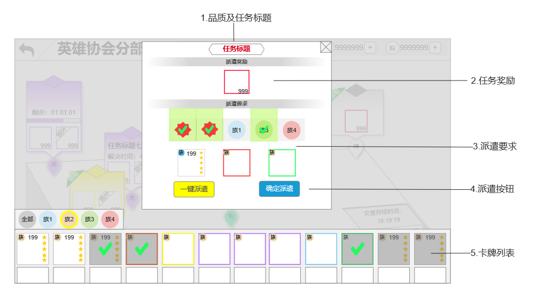 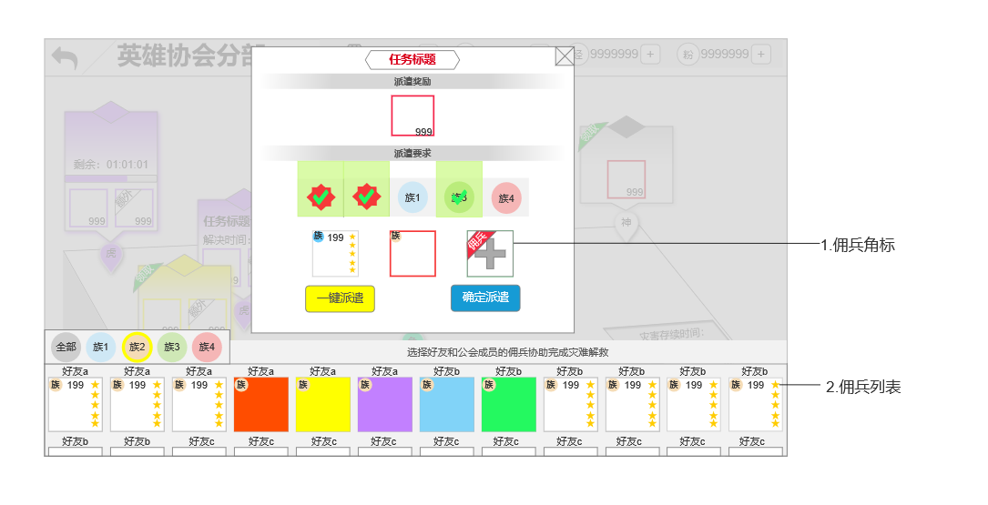 | 界面相对主界面居中，弹出时界面外遮灰不可点击 1.品质及任务标题：标题字色对应品质色 2.任务奖励：显示奖励的道具图标（图标+品质框+数量+角标） 3.派遣要求： 条件：满足的条件上有绿色选中底色和绿色对钩 （每个条件的宽度都保持一致，条件条数改变时整体依然保持居中） 派遣位： 1）未派遣卡牌：派遣位为空槽位带加号 2）已派遣卡牌：显示派遣卡牌（图标+品质框+种族+星级+等级） 4.派遣按钮： 未开启一键派遣：确定派遣按钮相对界面右侧部分居中，有置灰和黄色两种形式 已开启一键派遣：一键派遣和确定派遣按钮一起相对界面右侧部分居中，确定派遣有置灰形式，亮起时一键派遣为黄色，确定派遣为蓝色 5.卡牌列表： 上方显示阵营筛选项，分为全部+4个种族，选择全部时列表中显示当前拥有的所有卡牌 状态：列表中卡牌分为三种状态，当前可用-当前不可用-当前派遣 1）当前可用：当前任务可以派遣的卡牌，图标正常显示品质框+图标+左上角阵营+上方等级+右侧星级 2）当前不可用：当前任务不可使用的卡牌，图标置灰 3）当前派遣：当前任务已经派遣的卡牌，图标置灰有绿色对钩
 |  | 团队任务界面与个人任务基本相同 增加： 1.团队任务中需要佣兵的卡牌位上有“佣兵”角标 2.佣兵列表的卡牌上方显示好友（或公会成员）的名称，列表上方有佣兵的提示文字

